Лист1
S= | 150000
n= | 8
i= | 7%
iэфф= | 7.2508181%

 |  | tk | Pk
i= | 8% | 0 | 600 | 648
 |  | 1 | 220 | 220
t= | 1 | 2 | 310 | 287.03703704
 |  | 3 | 600 | 514.40329218
 |  |  |  | 1669.440329

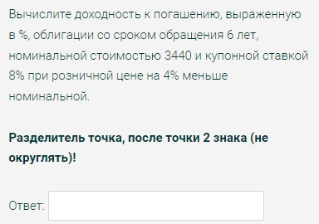

n= | 6
N= | 3440
c= | 8%
V= | 3302.4
K= | 0.96
ro= | 8.87372%

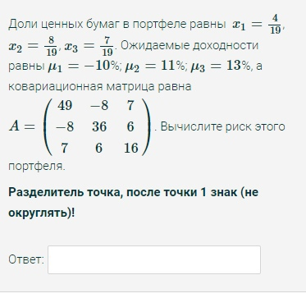

x1= | 0.21052631579 |  |  | 49 | -8 | 7
x2= | 0.42105263158 |  | A= | -8 | 36 | 6
x3= | 0.36842105263 |  |  | 7 | 6 | 16
mu1= | -10%
mu2= | 11%
mu3= | 13%

sigma^2= | 12.254847645
sigma= | 3.5006924523
 |  |  |  |  |  | muf= | 16%
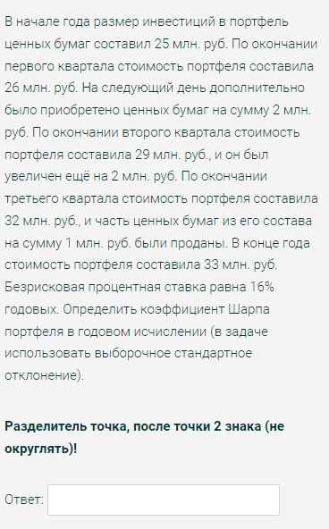
 |  |  |  |  |  | начало | конец | r | (r-r_avg)^2 | 1+r
 |  |  |  |  |  | 25 | 26 | 0.04 | 9.7476321434E-06 | 1.04
 |  |  |  |  |  | 28 | 29 | 0.035714285714 | 5.4876006074E-05 | 1.0357142857
 |  |  |  |  |  | 31 | 32 | 0.032258064516 | 0.00011802769755 | 1.0322580645
 |  |  |  |  |  | 31 | 33 | 0.064516129032 | 0.00045770363036 | 1.064516129

 |  |  |  |  |  |  | r_avg= | 0.043122119816
 |  |  |  |  |  |  | r_p= | 0.18362420098
 |  |  |  |  |  |  | sigma= | 0.012652617971
 |  |  |  |  |  |  | sigma_p= | 0.025305235943
 |  |  |  |  |  | K(sharp ratio)= |  | 0.9335696784

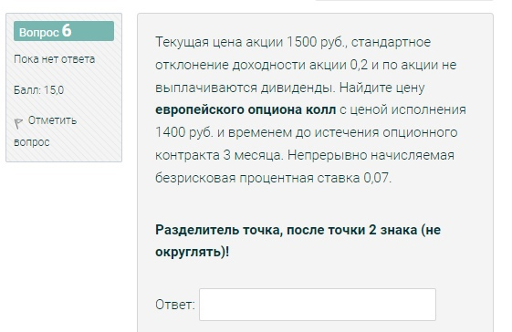

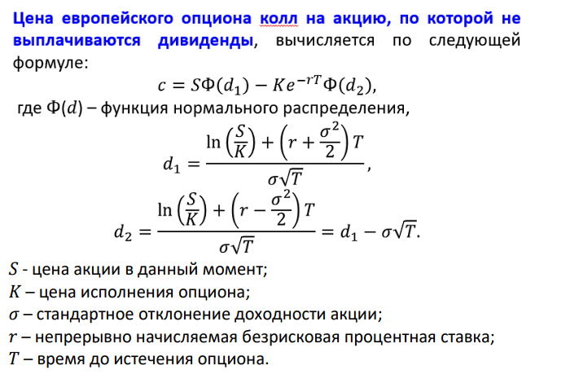
S= | 1500 |  | КОЛЛ
sigma= | 0.2
K= | 1400
T= | 0.25
r= | 7%

d1= | 0.91492871487
d2= | 0.81492871487
Ф(d1)= | 0.81988547286
Ф(d2)= | 0.79244344229

c= | 139.653361

